需要新增加的权限节点（brand）
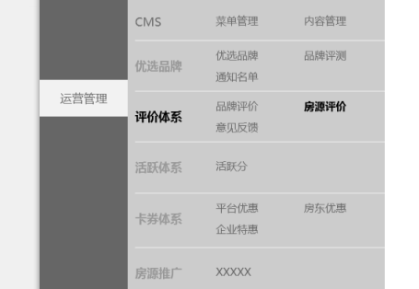
级别 | 权限路径 | 菜单url | 菜单名称 | 是否菜单 | 是否Ajax | 功能类型 | 项目组 | 备注
2 | 运营管理-评价体系 | 无 | 评价体系 | 是 | 否 | bs | EQ组
3 | 运营管理-评价体系-房源评价 | comment/findEvaluateList | 房源评价 | 是 | 否 | bs | EQ组

需要修改的权限节点（brand）
级别 | 权限路径 | 原菜单url | 新菜单url | 新菜单名称 | 是否菜单 | 是否Ajax | 功能类型 | 项目组 | 备注
1 | 市场管理 |  |  | 运营管理 |  |  | bs | EQ组

市场管理改名为“运营管理”

